按销售日期统计
下单时间 | 商品名称 | 商品规格 | 商品数量 | 商品单价 | 总金额(含运费) | 退款金额 | 其它金额 | 运费 | 应收金额
01月01日 | 朋森燕窝养生壶1.6L | 朋森养生壶XJS-YSH-01(基础款) | 4.00 | 70.00 | 280.00 | 0.00 | 0.00 | 0.00 | 280.00
01月01日 | SOHOW小禾冰箱除味器CW02 | SOHOW小禾冰箱除味器CW02-粉橙色 | 2.00 | 48.00 | 96.00 | 0.00 | 0.00 | 0.00 | 96.00
01月01日 | 西屋吹风机-H101 | 西屋吹风机-H101朱砂红 | 2.00 | 105.00 | 210.00 | 0.00 | 0.00 | 0.00 | 210.00
01月01日 | 素士W2笑脸冲牙器 | 素士W2笑脸冲牙器（牙线*2盒） | 1.00 | 178.00 | 178.00 | 0.00 | 0.00 | 0.00 | 178.00
01月01日 | 元气怪兽 x Kiri芝士脆 | 混合口味*5（咸香原味*2+生椰拿铁*2，额外赠送1包随机口味） | 1.00 | 27.00 | 27.00 | 0.00 | 0.00 | 0.00 | 27.00
01月01日 | 梵得空气炸锅KG-808 | 梵得空气炸锅KG-808-白色 | 1.00 | 130.00 | 130.00 | 0.00 | 0.00 | 0.00 | 130.00
01月01日 | 京造电动修脚器 | 京东京造电动修脚器-白色 | 1.00 | 41.00 | 41.00 | 0.00 | 0.00 | 0.00 | 41.00
01月01日 | 圆鲸全自动泡脚桶S05 | 圆鲸全自动泡脚桶S05 | 1.00 | 280.00 | 280.00 | 0.00 | 0.00 | 0.00 | 280.00
01月01日 | 朋森燕窝养生壶1.6L | 朋森养生壶XJS-YSH-01(茶漏+炖盅款) | 1.00 | 97.00 | 97.00 | 0.00 | 0.00 | 0.00 | 97.00
01月01日 | 德国OIDIRE抽真空封口机（白色） | 配10个真空袋+1卷真空袋 | 1.00 | 134.00 | 134.00 | 0.00 | 0.00 | 0.00 | 134.00
01月01日 | 大宇折叠蒸汽电熨斗HI-031 | 挂烫机-阳光橙 | 1.00 | 125.00 | 125.00 | 0.00 | 0.00 | 0.00 | 125.00
01月02日 | 京造电动修脚器 | 京东京造电动修脚器-白色 | 10.00 | 41.00 | 410.00 | 0.00 | 0.00 | 0.00 | 410.00
01月02日 | 元气怪兽 x Kiri芝士脆 | 咸香原味*5（买4送1,共发5包） | 2.00 | 27.00 | 54.00 | 0.00 | 0.00 | 0.00 | 54.00
01月02日 | 大宇轻音破壁机FP02-奶糖白 | FP02-奶糖白 | 1.00 | 300.00 | 300.00 | 0.00 | 0.00 | 0.00 | 300.00
01月02日 | J6 PRO加湿器 | J6 PRO加湿器 | 1.00 | 300.00 | 300.00 | 0.00 | 0.00 | 0.00 | 300.00
01月02日 | 匹奇电动修脚神器 | M6-白色 | 1.00 | 60.00 | 60.00 | 0.00 | 0.00 | 0.00 | 60.00
01月02日 | 梵得空气炸锅KG-808 | 梵得空气炸锅KG-808-白色 | 1.00 | 130.00 | 130.00 | 130.00 | 0.00 | 0.00 | 130.00
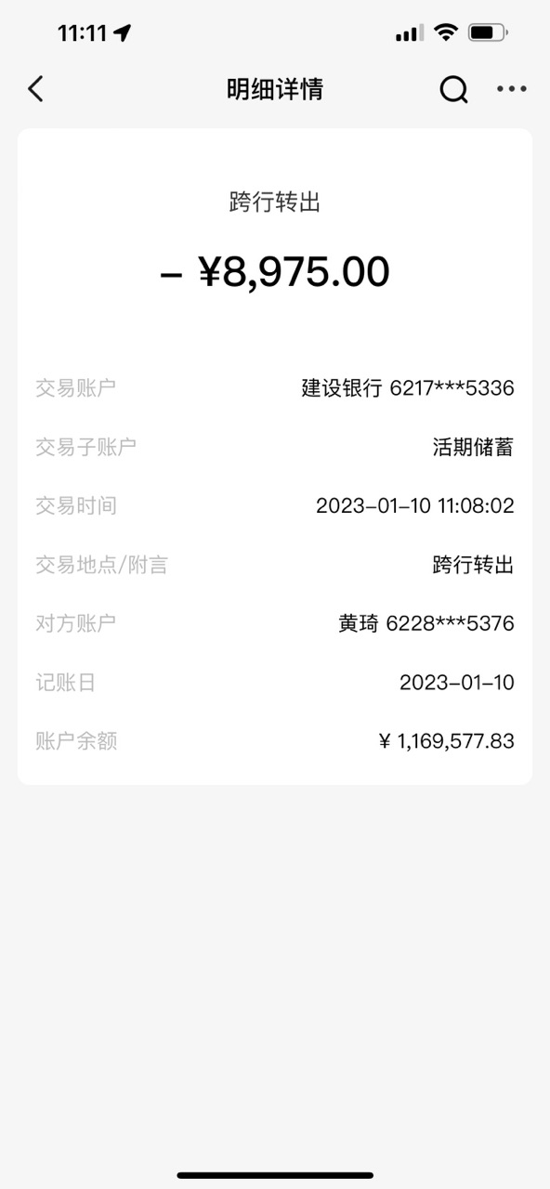
01月02日 | 朋森折叠足浴盆BS-ZYP-001 | 豪华按摩款（带气浪模式） | 1.00 | 90.00 | 90.00 | 0.00 | 0.00 | 0.00 | 90.00
01月02日 | Bestherm双核制热双效散热杀菌节电全屋电暖器S11 | S11 2600W | 1.00 | 840.00 | 840.00 | 0.00 | 0.00 | 0.00 | 840.00
01月02日 | 圆鲸全自动泡脚桶S02 | 圆鲸全自动泡脚桶S02 | 1.00 | 139.00 | 139.00 | 0.00 | 0.00 | 0.00 | 139.00
01月02日 | 大宇折叠蒸汽电熨斗HI-031 | 挂烫机-阳光橙 | 1.00 | 125.00 | 125.00 | 0.00 | 0.00 | 0.00 | 125.00
01月02日 | 西屋吹风机-H101 | 西屋吹风机-H101朱砂红 | 1.00 | 105.00 | 105.00 | 0.00 | 0.00 | 0.00 | 105.00
01月03日 | 朋森燕窝养生壶1.6L | 朋森养生壶XJS-YSH-01(茶漏+炖盅款) | 3.00 | 97.00 | 291.00 | 0.00 | 0.00 | 0.00 | 291.00
01月03日 | 京造电动修脚器 | 京东京造电动修脚器-白色 | 2.00 | 41.00 | 82.00 | 0.00 | 0.00 | 0.00 | 82.00
01月03日 | 元气怪兽 x Kiri芝士脆 | 混合口味*5（咸香原味*2+生椰拿铁*2，额外赠送1包随机口味） | 2.00 | 27.00 | 54.00 | 0.00 | 0.00 | 0.00 | 54.00
01月03日 | 德国OIDIRE抽真空封口机（白色） | 配10个真空袋+2卷真空袋 | 1.00 | 149.00 | 149.00 | 0.00 | 0.00 | 0.00 | 149.00
01月03日 | Bestherm新一代全域透热双核杀菌节电全屋电暖器S12 | S12 2600W | 1.00 | 980.00 | 980.00 | 0.00 | 0.00 | 0.00 | 980.00
01月03日 | Vitamer三明治早餐机 | Vitamer三明治早餐机 | 1.00 | 70.00 | 70.00 | 0.00 | 0.00 | 0.00 | 70.00
01月03日 | 西屋吹风机-H101 | 西屋吹风机-H101朱砂红 | 1.00 | 105.00 | 105.00 | 0.00 | 0.00 | 0.00 | 105.00
01月03日 | 圆鲸全自动泡脚桶S02 | 圆鲸全自动泡脚桶S02 | 1.00 | 139.00 | 139.00 | 0.00 | 0.00 | 0.00 | 139.00
01月03日 | zoinada三折叠保温板 | zoinada三折叠保温板 | 1.00 | 145.00 | 145.00 | 0.00 | 0.00 | 0.00 | 145.00
01月03日 | 朋森折叠足浴盆BS-ZYP-001 | 豪华按摩款（不带气浪模式） | 1.00 | 69.00 | 69.00 | 0.00 | 0.00 | 0.00 | 69.00
12月20日 | 元气怪兽 x Kiri芝士脆 | 混合口味*5（咸香原味*2+生椰拿铁*2，额外赠送1包随机口味） | 1.00 | 27.00 | 27.00 | 0.00 | 0.00 | 0.00 | 27.00
12月22日 | Bestherm双核制热双效散热杀菌节电全屋电暖器S11 | S11 2200W | 1.00 | 630.00 | 630.00 | 0.00 | 0.00 | 0.00 | 630.00
12月28日 | 斗禾烘鞋器 | 紫光抑菌伸缩款 | 1.00 | 68.00 | 68.00 | 0.00 | 0.00 | 0.00 | 68.00
12月29日 | 梵得空气炸锅KG-808 | 梵得空气炸锅KG-808-白色 | 1.00 | 130.00 | 130.00 | 0.00 | 0.00 | 0.00 | 130.00
12月29日 | 七彩叮当多功能烤盘KP01-米白色 | 标准款 | 1.00 | 125.00 | 125.00 | 0.00 | 0.00 | 0.00 | 125.00
12月29日 | iittay 花洒 | 白色花洒（含除氯净水盒+4个过滤芯） | 1.00 | 46.00 | 46.00 | 0.00 | 0.00 | 0.00 | 46.00
12月30日 | 大宇折叠暖菜板 | 暖菜板-奶糖白 | 3.00 | 215.00 | 645.00 | 0.00 | 0.00 | 0.00 | 645.00
12月30日 | 元气怪兽 x Kiri芝士脆 | 混合口味*5（咸香原味*2+生椰拿铁*2，额外赠送1包随机口味） | 3.00 | 27.00 | 81.00 | 0.00 | 0.00 | 0.00 | 81.00
12月30日 | 京造电动修脚器 | 京东京造电动修脚器-白色 | 2.00 | 41.00 | 82.00 | 0.00 | 0.00 | 0.00 | 82.00
12月30日 | HERDSMAN电煮锅 | HERDSMAN电煮锅-1.6L红色带蒸笼 | 1.00 | 41.00 | 41.00 | 41.00 | 0.00 | 0.00 | 41.00
12月30日 | 东芝小熊猫微波炉 | 东芝ER-XS2201CNW | 1.00 | 320.00 | 320.00 | 0.00 | 0.00 | 0.00 | 320.00
12月30日 | zoinada三折叠保温板 | zoinada三折叠保温板 | 1.00 | 145.00 | 145.00 | 0.00 | 0.00 | 0.00 | 145.00
12月30日 | Fertig菲尼西洗衣机内筒清洁剂四件装 | Fertig菲尼西洗衣机内筒清洁剂四件装 | 1.00 | 32.00 | 32.00 | 0.00 | 0.00 | 0.00 | 32.00
12月30日 | 大宇可水洗毛球修剪器M4灰藕紫 | 毛球修剪器M4灰藕紫 | 1.00 | 105.00 | 105.00 | 0.00 | 0.00 | 0.00 | 105.00
12月31日 | 京造电动修脚器 | 京东京造电动修脚器-白色 | 2.00 | 41.00 | 82.00 | 0.00 | 0.00 | 0.00 | 82.00
12月31日 | zoinada三折叠保温板 | zoinada三折叠保温板 | 1.00 | 145.00 | 145.00 | 0.00 | 0.00 | 0.00 | 145.00
12月31日 | 倾厨刀具六件套 | 顷厨六件套大马士革纹刀具套装-HKS-05 | 1.00 | 175.00 | 175.00 | 0.00 | 0.00 | 0.00 | 175.00 | W221230092520638070820700015 | 当当 | 16636055715 | 41.00
12月31日 | Fertig菲尼西洗衣机内筒清洁剂四件装 | Fertig菲尼西洗衣机内筒清洁剂四件装 | 1.00 | 32.00 | 32.00 | 0.00 | 0.00 | 0.00 | 32.00 | W230102102743771070826900011 | 周 | 13912030451 | 130.00
 |  |  |  |  |  |  |  | 撕单 | -171 |  |  |  | 171
 |  |  |  |  |  |  |  | 最终金额 | 8975

